導入
①下記サイトよりGitHub Desktopをダウンロード
https://desktop.github.com/

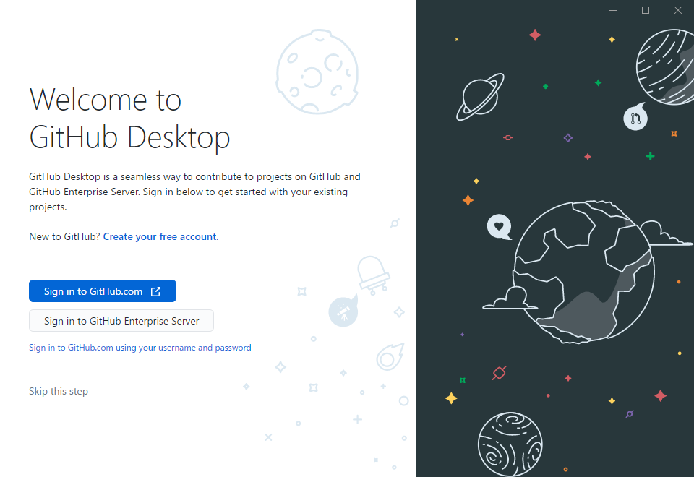

②githubのアカウントを作成しSign in

クローン
①Clone a repository from the Intement..
を押下

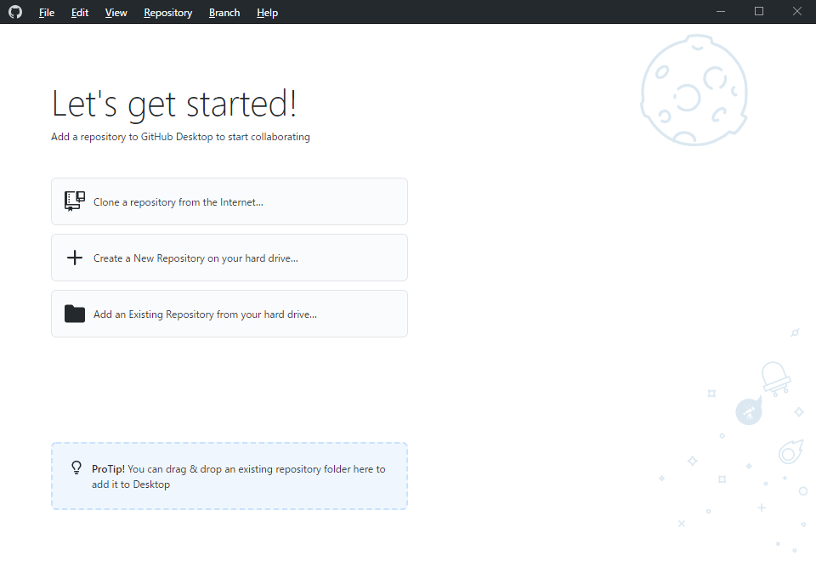

②URLに
https://github.com/hirane/wiss1tool.git
を指定して、Cloneを押下

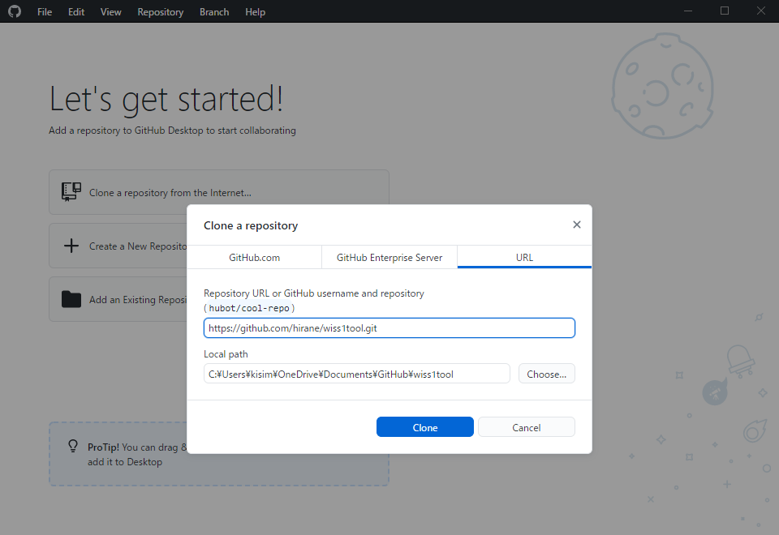

Local pathに指定したフォルダーにCloneされる

branchの変更
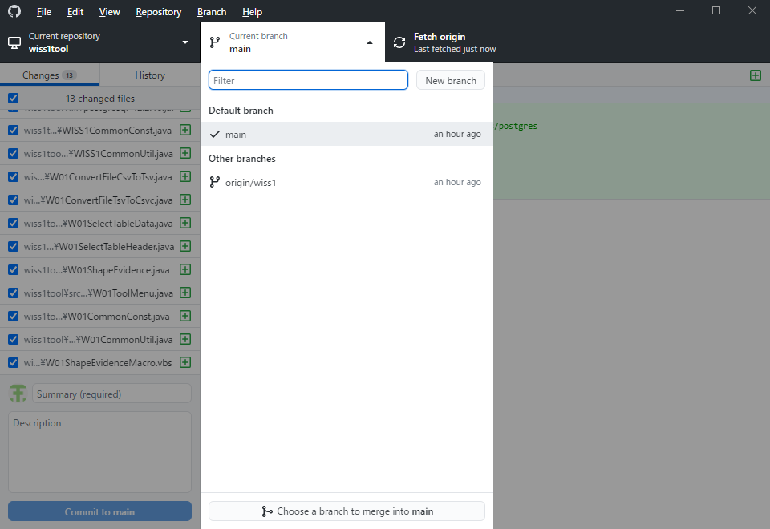
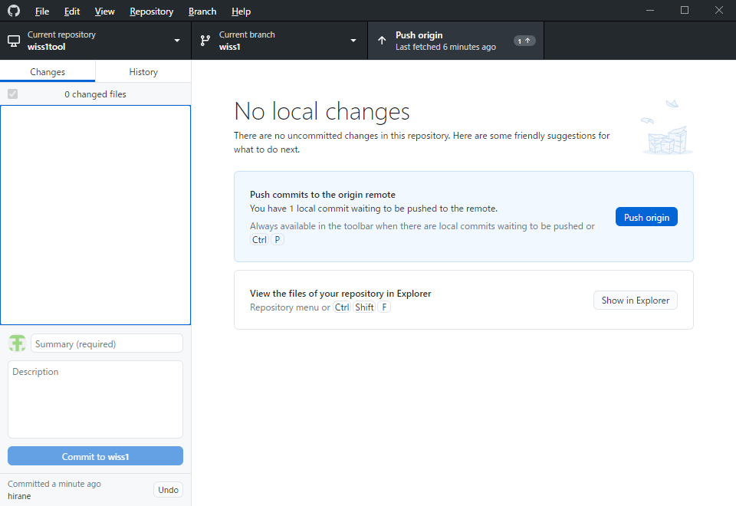
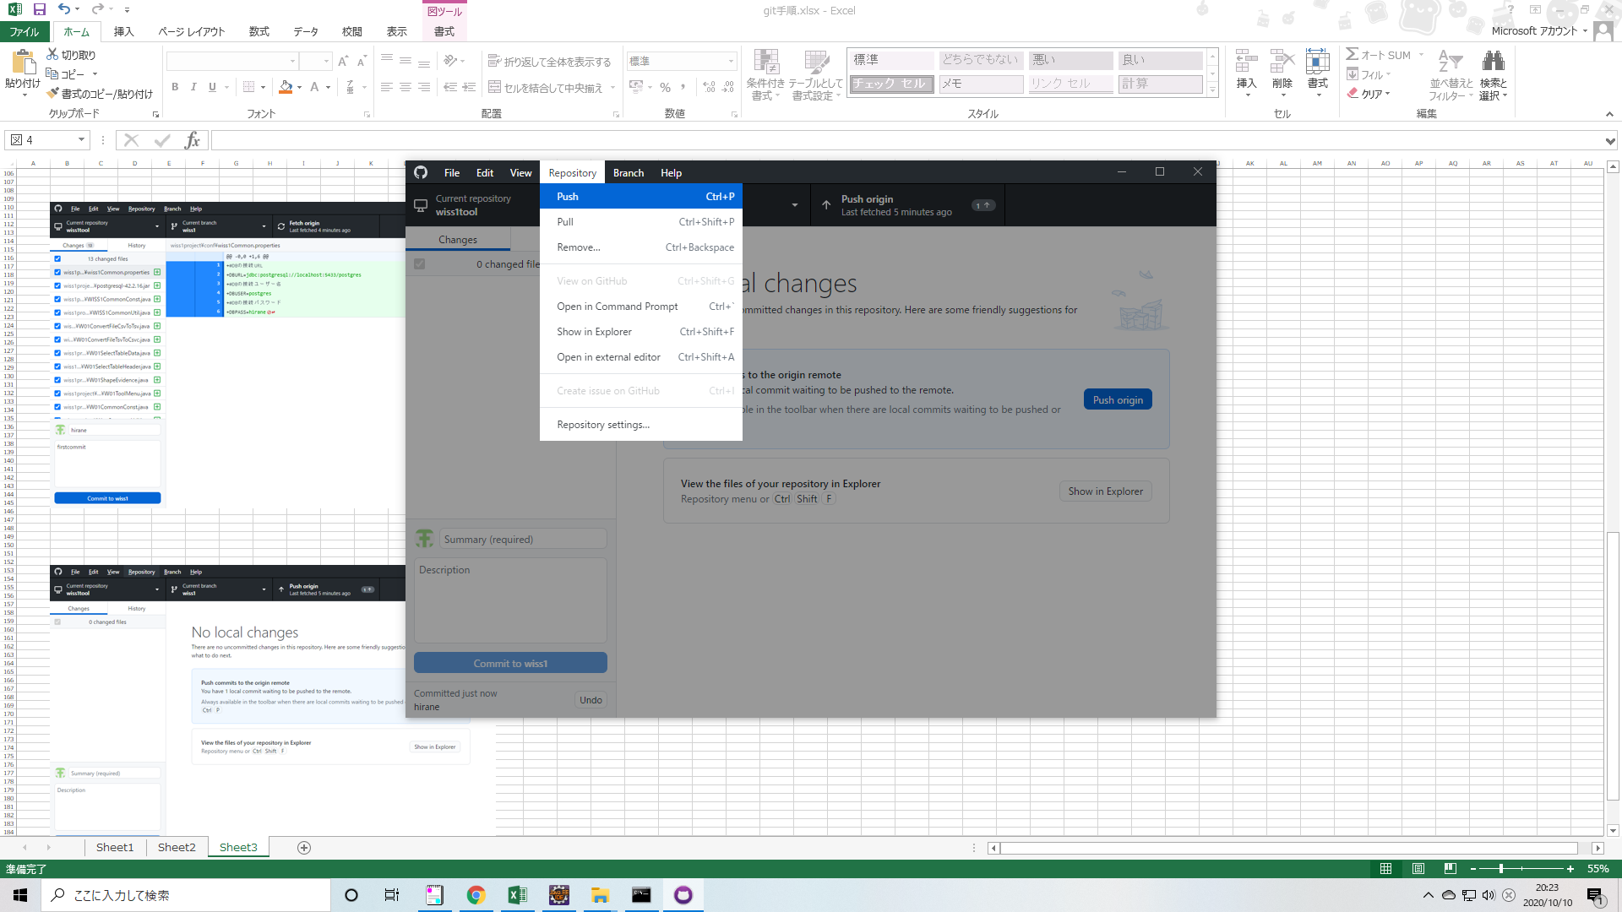
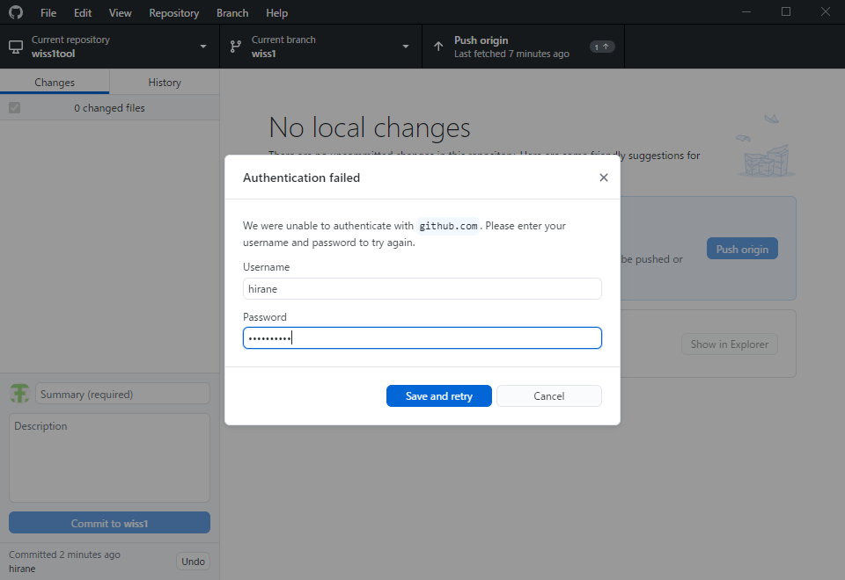
①Curent branchより
wiss1
を選択

ファイルの更新
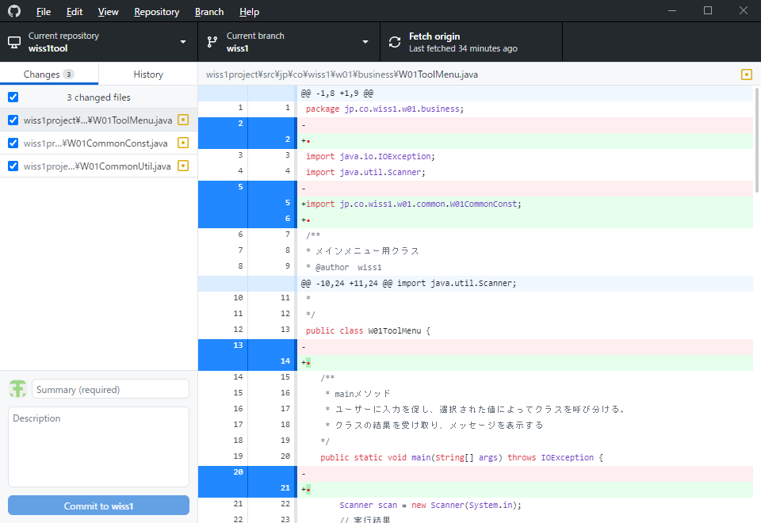
①ローカルのファイルを直接更新する。

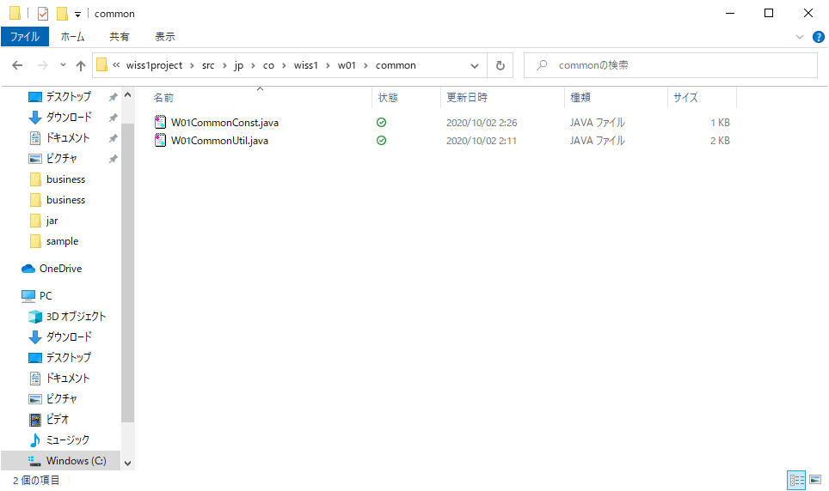
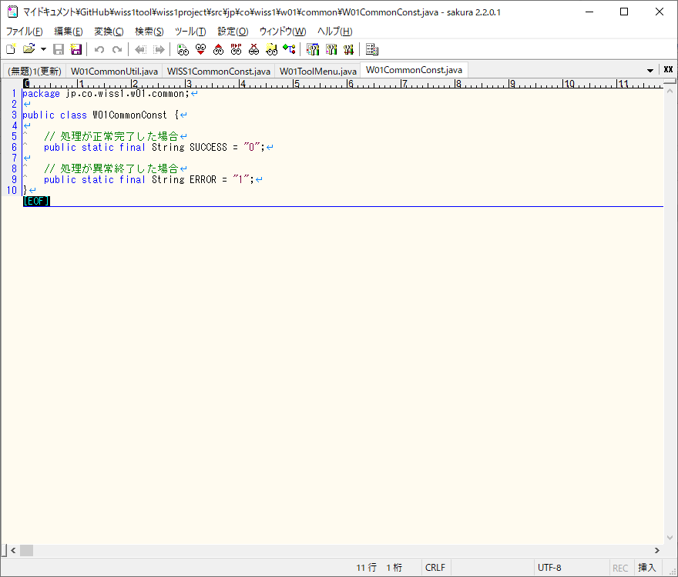

②GitHub Desktopが変更を認識し、差分を表示する。

commit
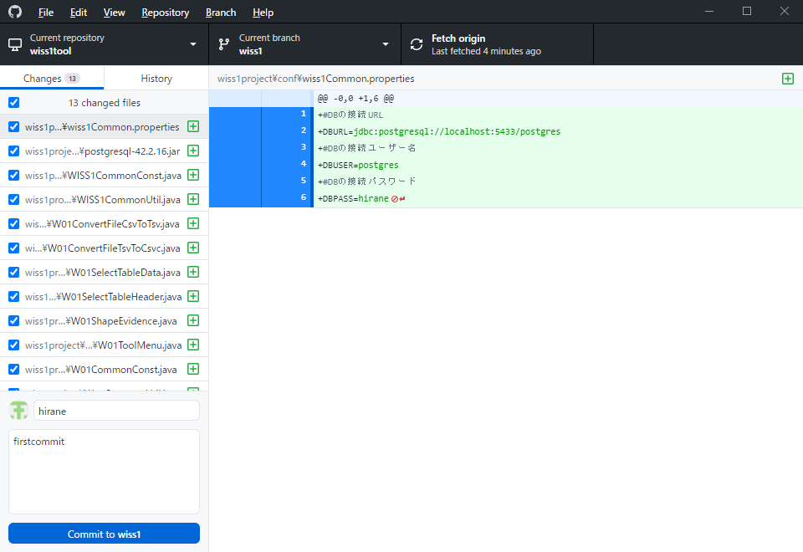
①「クローン」シートにて「Local path」に指定したフォルダーに、gitのファイルが作成されているので、
そのファイルを直接更新する。



②ユーザー名と、コメントを入力し
Commit to wiss1
を押下
ローカルリポジトリーへ変更が反映される

History
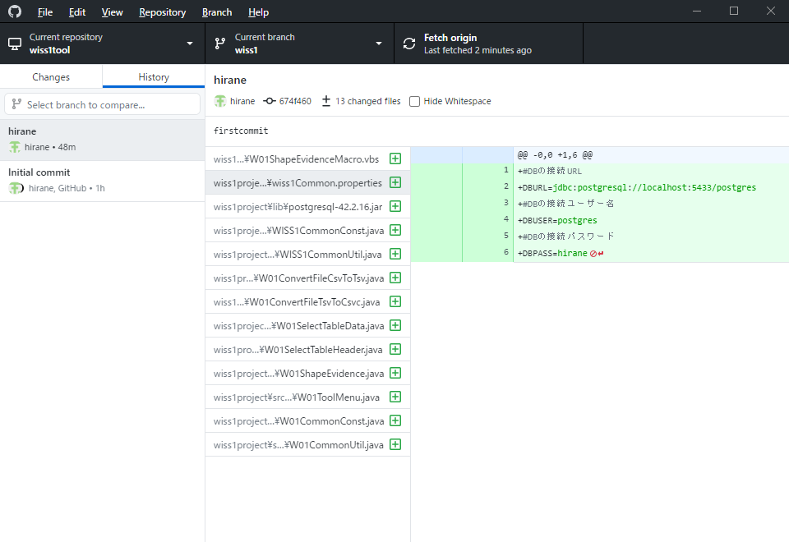
①View>History
を押下
最新の情報を取得する。

②各自が行った変更を確認できる。

